填写说明
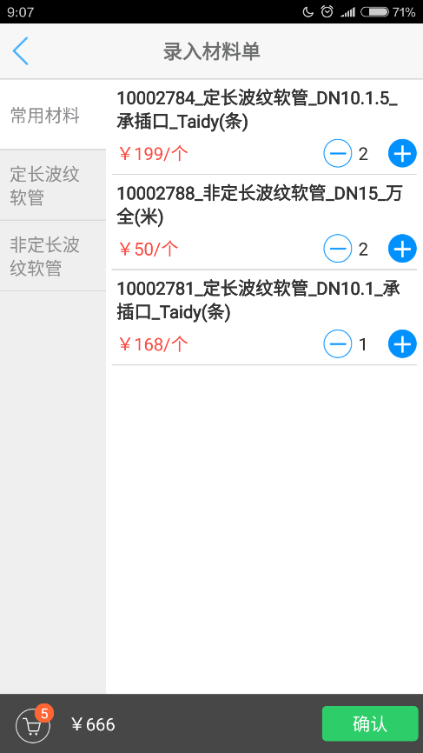
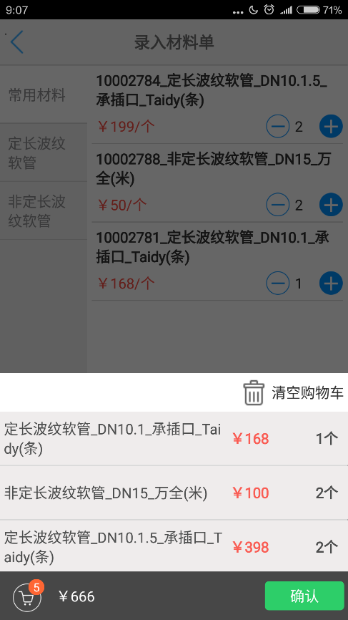
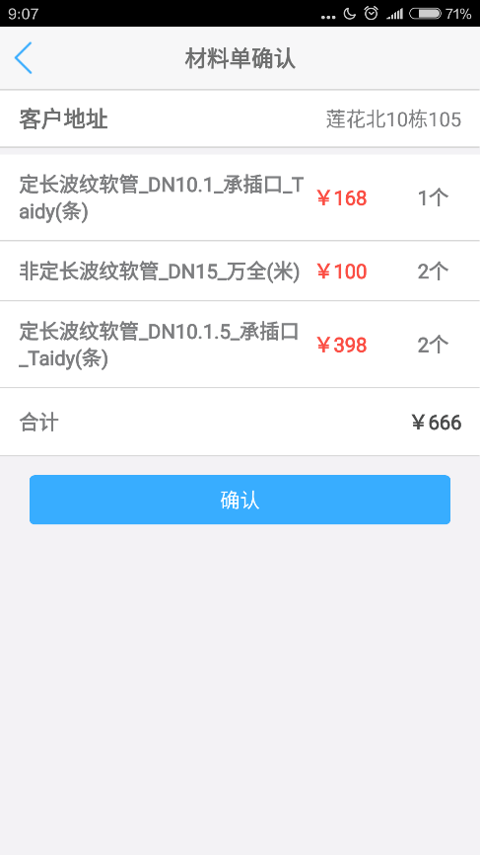
 | 填写说明： | 备注
1 | "中文分类"：根据材料使用，手填分类，分类需控制在8类以下，可参考深圳的分类，如果在用则必填※。 | 分类用于下图右侧的分类
2 | "分类代码"：一般是“中文分类”的首字母大写，参见示例，如果在用则必填※。
3 | "是否点火常用"：填“Y”或留空，数量控制在8个以下 | 材料出现在点火作业时的“常用材料”中
4 | "是否维修常用"：填“Y”或留空，数量控制在15个以下 | 材料出现在维修作业时的“常用材料”中
5 | 7"是否量管常用"：填“Y”或留空，数量控制在15个以下 | 材料出现在量管作业时的“常用材料”中
6 | 分类中，按照序号排序，序号越小，排位越前
7 | 把需要修改的地方背景色改成黄色。
8 | 按照示例页填写Sheet1页面，然后将Sheet1页面重命名为公司字母简称，如JS、SZ、GZ等

